상품제안서
알파 소프트 젤펜 36종 | 상품코드: S04046

 |  |  |  |  |  |  | 02-713-8555 | www.synergygift.co.kr
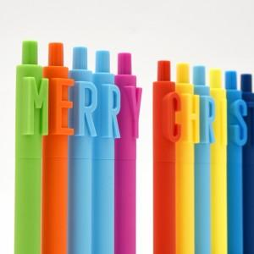 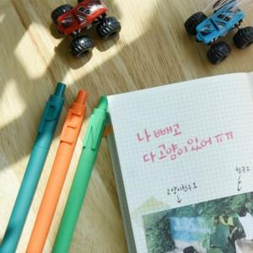 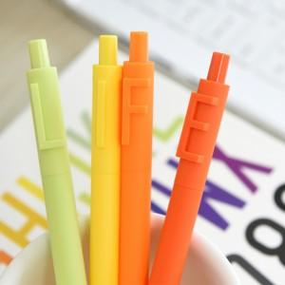

【상세/제작정보】 | <p>기본포장형태 - 100개씩 지퍼백 포장</p><p>&nbsp;</p><p>개별 OPP포장 유료옵션 + 150원 추가</p><p>&nbsp;</p>

【인쇄/포장옵션】 | 실크 / OPP(비닐)

【공급단가】 | 수량 | 300~ | 500~ | 1,000~ | 3,000~ | 5,000~
*VAT별도 | 단가 | 1,520원 | 1,470원 | 1,410원 | 1,360원 | 1,300원

【상품 URL】 | https://www.synergygift.co.kr:443/src/goods_detail.php?gdno=17926

